07_SplineRidge
样条加性回归｜改进方法、结果与全图
新增方法，没有原版改前分数；当前测试R²=0.4939，未超过四因子RF的0.5538。
它怎么工作：先对每个因子画平滑曲线再相加；通过岭惩罚控制曲线复杂度。
共同条件：原Li≤2000筛选后1363条；通常1090训练／273测试；目标ln(1+Li)，随机种子42。本表是记录汇总，改数字不会重新训练。
总对比 | 改进过程 | 参数解释 | 图册 | 搜索记录 | 逐条预测 | 数据来源
① 先看结果：R²越高通常越好，RMSE/MAE越低通常越好
版本 | 输入 | 测试R² | RMSE | MAE | 训练CV R² ± 折间SD | 说明
RF四因子参考（不是本模型原版） | 4因子 | 0.5538 | 0.7291 | 0.5629 | 0.4503 ± 0.0540 | 没有新增删除训练或测试记录。
新增模型：训练CV选中 | 4因子 | 0.4939 | 0.7765 | 0.6202 | 0.4054 ± 0.0697 | 没有该模型的上传原版；只与RF作参考。

读数提示：R²不是“准确率”；0.55不能写成55%预测准确。误差也在ln(1+Li)尺度上，不是原浓度单位。折间SD是验证分数波动，不是置信区间。
代表试验输入：AET、AI、Alpha(AET/PET)、BIO7
必须知道：新模型的“改进”指训练内比较输入及参数，不是已经证实相对其原版提高。
建议：新增对照；不替换RF，不能由一次测试认定永久优劣。 固定测试已被多轮查看，不能代替独立外部验证。
运行：python code/Li_other_methods.py QSH.xlsx --method spline
查看顺序：先读概览，再点上方导航；各节蓝条标题可点回概览。图册、搜索记录、预测及来源都在下方。默认仅打印本页概览。

② 具体改了什么、为什么改、结果怎样
步骤 | 做了什么（通俗说明） |  | 为什么做 |  | 关键设置／结果 | 怎么理解
新增可解释思路 | 每个变量建立平滑样条曲线，再相加。 |  | 便于理解每个输入的平滑关系。 |  | 样条＋岭回归，是GAM思路的加性模型 | 不是完整GAM软件，也没有显式交互项。
比较输入与曲线 | 4/6输入，搜索节点数量、次数与正则化。 |  | 既避免过直，也限制过弯。 |  | 48组×5折=240个验证分数 | 节点和缩放均只在训练折估计。
最终设置 | 20个分位数节点、二次样条、岭惩罚10。 |  | 用平滑基函数表达非线性。 |  | 4因子；CV0.4054；测试0.4939 | 本次固定测试低于RF，不能当成成功提高准确率。
说明不足 | 加性结构未显式表达变量间交互。 |  | 解释为什么可读性与拟合能力可能不同。 |  | 可能限制拟合，但尚不能证明是唯一原因 | 保留这条解释的推测性质；不将弱结果包装成优势。

③ 参数前后对照：名词旁边解释用途
项目 |  | 原版／开始时 |  | 代表试验设置 |  | 是什么意思
输入 |  | 无原版 |  | 4因子 |  | 训练CV选中。
节点数 |  | 无原版 |  | 20 |  | 曲线可弯曲的位置数量。
样条次数 |  | 无原版 |  | 2 |  | 二次分段平滑曲线。
节点位置 |  | 无原版 |  | 训练数据分位数 |  | 只看训练样本。
岭惩罚alpha |  | 无原版 |  | 10 |  | 限制曲线系数过大。

④ 图册：每张图都注明版本与怎么看
图均直接嵌入Excel，离线可见。宽树图保留原图分辨率，可放大或另存查看；树图只是模型局部结构。没有测试过的候选不补画虚构测试结果。

图1｜关键版本拟合对照
怎么看：点越接近红色1:1线，预测越接近实测。所有面板是同一273条测试记录。新增方法左侧RF仅作参考，不是其原版。
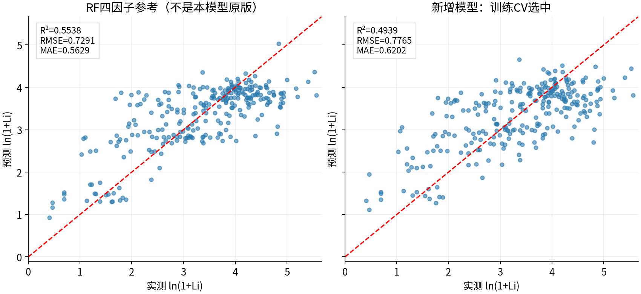

图源：已保存的逐行预测；本次未重新训练。

图2｜参数与方案搜索记录图
怎么看：每个点是一个已完成的候选方案。横轴只是记录顺序，不代表模型逐步进步；分数不是固定测试R²。详见下方逐项记录。
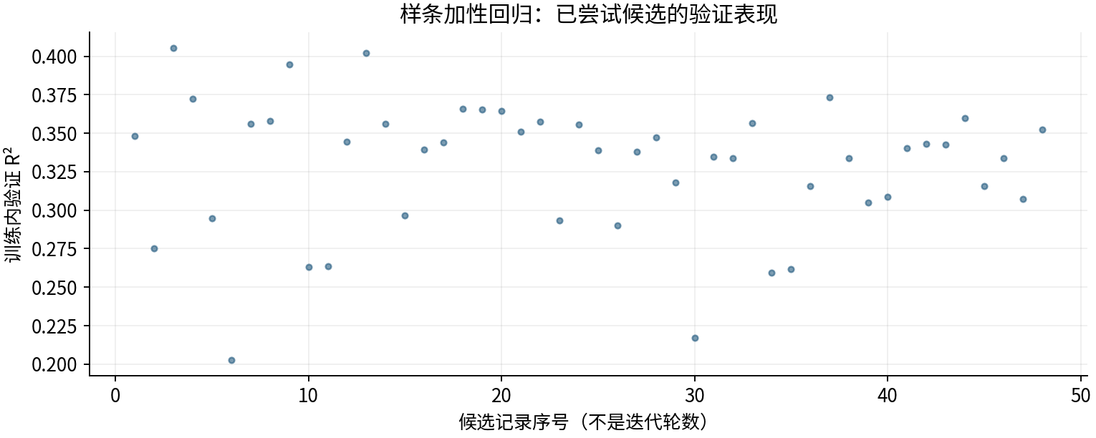

图源：工作表“搜索记录”区域及对应源CSV。

图3｜fit
怎么看：本轮4因子候选；重要性重新对该预测模型评价，不是因果效应。
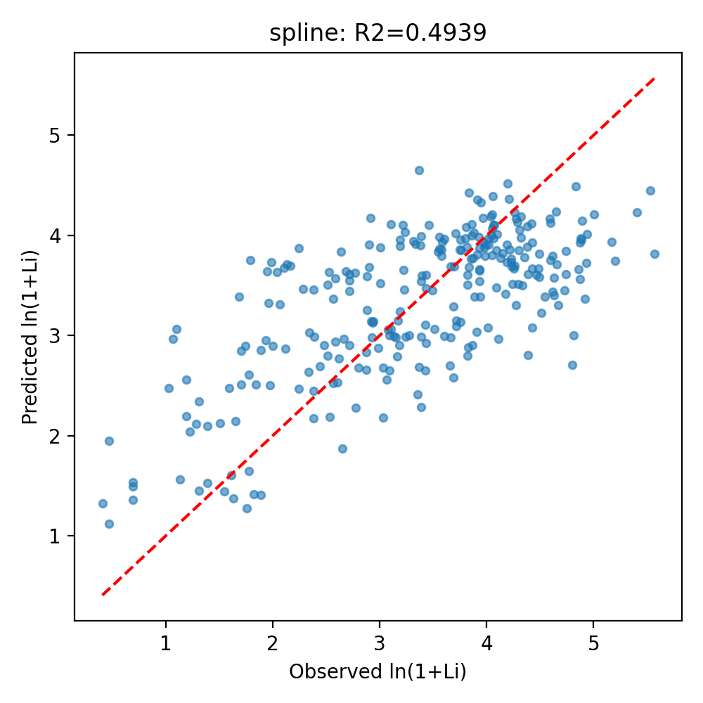

图源：other_methods/results/spline/fit.png

图4｜importance
怎么看：本轮4因子候选；重要性重新对该预测模型评价，不是因果效应。
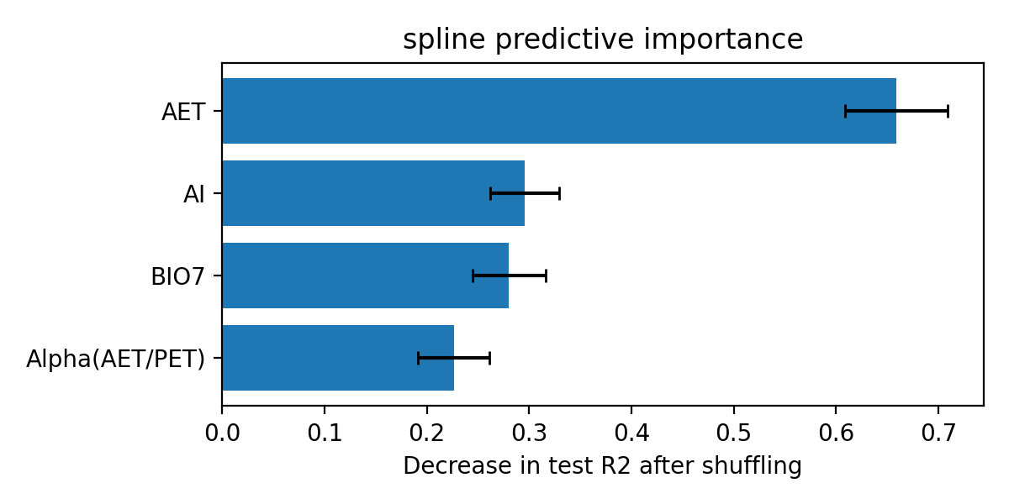

图源：other_methods/results/spline/importance.png

⑤ 做过哪些尝试：可追溯的训练内记录
本表保留48条候选／对照记录，可能包含重复设置。下列“验证R²”均是训练内验证，不是273条固定测试；参数记录不能都当作改进成功。
批次 | 方案 | 训练内验证R² | 原记录波动 | 参数／设置 |  | 说明
新方法搜索 | SplineRidge_four_00 | 0.3481 | 0.0663 | {"n_knots": 8, "degree": 2, "alpha": 10.0} |  | 4因子输入；仅训练CV选参数。
新方法搜索 | SplineRidge_four_01 | 0.2753 | 0.0330 | {"n_knots": 3, "degree": 3, "alpha": 10.0} |  | 4因子输入；仅训练CV选参数。
新方法搜索 | SplineRidge_four_02 | 0.4054 | 0.0697 | {"n_knots": 20, "degree": 2, "alpha": 10.0} |  | 4因子输入；仅训练CV选参数。
新方法搜索 | SplineRidge_four_03 | 0.3724 | 0.0660 | {"n_knots": 8, "degree": 3, "alpha": 10.0} |  | 4因子输入；仅训练CV选参数。
新方法搜索 | SplineRidge_four_04 | 0.2947 | 0.0864 | {"n_knots": 3, "degree": 3, "alpha": 0.01} |  | 4因子输入；仅训练CV选参数。
新方法搜索 | SplineRidge_four_05 | 0.2026 | 0.0331 | {"n_knots": 3, "degree": 2, "alpha": 100.0} |  | 4因子输入；仅训练CV选参数。
新方法搜索 | SplineRidge_four_06 | 0.3559 | 0.0814 | {"n_knots": 8, "degree": 2, "alpha": 1.0} |  | 4因子输入；仅训练CV选参数。
新方法搜索 | SplineRidge_four_07 | 0.3579 | 0.0996 | {"n_knots": 8, "degree": 3, "alpha": 0.01} |  | 4因子输入；仅训练CV选参数。
新方法搜索 | SplineRidge_four_08 | 0.3948 | 0.1110 | {"n_knots": 20, "degree": 3, "alpha": 10.0} |  | 4因子输入；仅训练CV选参数。
新方法搜索 | SplineRidge_four_09 | 0.2633 | 0.0464 | {"n_knots": 3, "degree": 2, "alpha": 0.01} |  | 4因子输入；仅训练CV选参数。
新方法搜索 | SplineRidge_four_10 | 0.2637 | 0.0467 | {"n_knots": 3, "degree": 2, "alpha": 0.1} |  | 4因子输入；仅训练CV选参数。
新方法搜索 | SplineRidge_four_11 | 0.3447 | 0.0935 | {"n_knots": 8, "degree": 2, "alpha": 0.1} |  | 4因子输入；仅训练CV选参数。
新方法搜索 | SplineRidge_four_12 | 0.4022 | 0.0539 | {"n_knots": 20, "degree": 2, "alpha": 100.0} |  | 4因子输入；仅训练CV选参数。
新方法搜索 | SplineRidge_four_13 | 0.3560 | 0.0982 | {"n_knots": 8, "degree": 3, "alpha": 0.1} |  | 4因子输入；仅训练CV选参数。
新方法搜索 | SplineRidge_four_14 | 0.2967 | 0.0437 | {"n_knots": 8, "degree": 2, "alpha": 100.0} |  | 4因子输入；仅训练CV选参数。
新方法搜索 | SplineRidge_four_15 | 0.3396 | 0.0971 | {"n_knots": 8, "degree": 2, "alpha": 0.01} |  | 4因子输入；仅训练CV选参数。
新方法搜索 | SplineRidge_four_16 | 0.3439 | 0.0664 | {"n_knots": 5, "degree": 2, "alpha": 0.01} |  | 4因子输入；仅训练CV选参数。
新方法搜索 | SplineRidge_four_17 | 0.3658 | 0.0696 | {"n_knots": 12, "degree": 2, "alpha": 10.0} |  | 4因子输入；仅训练CV选参数。
新方法搜索 | SplineRidge_four_18 | 0.3656 | 0.0926 | {"n_knots": 12, "degree": 3, "alpha": 0.1} |  | 4因子输入；仅训练CV选参数。
新方法搜索 | SplineRidge_four_19 | 0.3644 | 0.0431 | {"n_knots": 8, "degree": 3, "alpha": 100.0} |  | 4因子输入；仅训练CV选参数。
新方法搜索 | SplineRidge_four_20 | 0.3508 | 0.0951 | {"n_knots": 12, "degree": 2, "alpha": 0.01} |  | 4因子输入；仅训练CV选参数。
新方法搜索 | SplineRidge_four_21 | 0.3576 | 0.0838 | {"n_knots": 12, "degree": 2, "alpha": 1.0} |  | 4因子输入；仅训练CV选参数。
新方法搜索 | SplineRidge_four_22 | 0.2933 | 0.0543 | {"n_knots": 3, "degree": 3, "alpha": 1.0} |  | 4因子输入；仅训练CV选参数。
新方法搜索 | SplineRidge_four_23 | 0.3556 | 0.0485 | {"n_knots": 5, "degree": 2, "alpha": 1.0} |  | 4因子输入；仅训练CV选参数。
新方法搜索 | SplineRidge_six_00 | 0.3387 | 0.0530 | {"n_knots": 8, "degree": 2, "alpha": 10.0} |  | 6组输入；仅训练CV选参数。
新方法搜索 | SplineRidge_six_01 | 0.2899 | 0.0287 | {"n_knots": 3, "degree": 3, "alpha": 10.0} |  | 6组输入；仅训练CV选参数。
新方法搜索 | SplineRidge_six_02 | 0.3382 | 0.0963 | {"n_knots": 20, "degree": 2, "alpha": 10.0} |  | 6组输入；仅训练CV选参数。
新方法搜索 | SplineRidge_six_03 | 0.3474 | 0.0678 | {"n_knots": 8, "degree": 3, "alpha": 10.0} |  | 6组输入；仅训练CV选参数。
新方法搜索 | SplineRidge_six_04 | 0.3181 | 0.0619 | {"n_knots": 3, "degree": 3, "alpha": 0.01} |  | 6组输入；仅训练CV选参数。
新方法搜索 | SplineRidge_six_05 | 0.2170 | 0.0243 | {"n_knots": 3, "degree": 2, "alpha": 100.0} |  | 6组输入；仅训练CV选参数。
新方法搜索 | SplineRidge_six_06 | 0.3348 | 0.0729 | {"n_knots": 8, "degree": 2, "alpha": 1.0} |  | 6组输入；仅训练CV选参数。
新方法搜索 | SplineRidge_six_07 | 0.3336 | 0.0856 | {"n_knots": 8, "degree": 3, "alpha": 0.01} |  | 6组输入；仅训练CV选参数。
新方法搜索 | SplineRidge_six_08 | 0.3564 | 0.0987 | {"n_knots": 20, "degree": 3, "alpha": 10.0} |  | 6组输入；仅训练CV选参数。
新方法搜索 | SplineRidge_six_09 | 0.2596 | 0.0272 | {"n_knots": 3, "degree": 2, "alpha": 0.01} |  | 6组输入；仅训练CV选参数。
新方法搜索 | SplineRidge_six_10 | 0.2618 | 0.0279 | {"n_knots": 3, "degree": 2, "alpha": 0.1} |  | 6组输入；仅训练CV选参数。
新方法搜索 | SplineRidge_six_11 | 0.3157 | 0.0817 | {"n_knots": 8, "degree": 2, "alpha": 0.1} |  | 6组输入；仅训练CV选参数。
新方法搜索 | SplineRidge_six_12 | 0.3733 | 0.0596 | {"n_knots": 20, "degree": 2, "alpha": 100.0} |  | 6组输入；仅训练CV选参数。
新方法搜索 | SplineRidge_six_13 | 0.3338 | 0.0825 | {"n_knots": 8, "degree": 3, "alpha": 0.1} |  | 6组输入；仅训练CV选参数。
新方法搜索 | SplineRidge_six_14 | 0.3052 | 0.0363 | {"n_knots": 8, "degree": 2, "alpha": 100.0} |  | 6组输入；仅训练CV选参数。
新方法搜索 | SplineRidge_six_15 | 0.3087 | 0.0836 | {"n_knots": 8, "degree": 2, "alpha": 0.01} |  | 6组输入；仅训练CV选参数。
新方法搜索 | SplineRidge_six_16 | 0.3402 | 0.0472 | {"n_knots": 5, "degree": 2, "alpha": 0.01} |  | 6组输入；仅训练CV选参数。
新方法搜索 | SplineRidge_six_17 | 0.3429 | 0.0634 | {"n_knots": 12, "degree": 2, "alpha": 10.0} |  | 6组输入；仅训练CV选参数。
新方法搜索 | SplineRidge_six_18 | 0.3426 | 0.0753 | {"n_knots": 12, "degree": 3, "alpha": 0.1} |  | 6组输入；仅训练CV选参数。
新方法搜索 | SplineRidge_six_19 | 0.3598 | 0.0339 | {"n_knots": 8, "degree": 3, "alpha": 100.0} |  | 6组输入；仅训练CV选参数。
新方法搜索 | SplineRidge_six_20 | 0.3159 | 0.0971 | {"n_knots": 12, "degree": 2, "alpha": 0.01} |  | 6组输入；仅训练CV选参数。
新方法搜索 | SplineRidge_six_21 | 0.3336 | 0.0720 | {"n_knots": 12, "degree": 2, "alpha": 1.0} |  | 6组输入；仅训练CV选参数。
新方法搜索 | SplineRidge_six_22 | 0.3073 | 0.0424 | {"n_knots": 3, "degree": 3, "alpha": 1.0} |  | 6组输入；仅训练CV选参数。
新方法搜索 | SplineRidge_six_23 | 0.3522 | 0.0363 | {"n_knots": 5, "degree": 2, "alpha": 1.0} |  | 6组输入；仅训练CV选参数。

⑥ 逐条预测：273条测试样本均保留
源Excel行号 | 实测Li（原单位） | 实测ln(1+Li) | 预测ln(1+Li) | 误差：预测－实测 | 绝对误差 | 预测Li（反变换） | 说明
432 | 23.2000 | 3.1864 | 3.8963 | 0.7099 | 0.7099 | 48.2182 | 用于本表代表试验
934 | 9.4000 | 2.3418 | 3.0314 | 0.6896 | 0.6896 | 19.7270 | 用于本表代表试验
785 | 221.8000 | 5.4063 | 4.2317 | -1.1745 | 1.1745 | 67.8372 | 用于本表代表试验
455 | 8.4000 | 2.2407 | 3.8724 | 1.6317 | 1.6317 | 47.0595 | 用于本表代表试验
433 | 13.0000 | 2.6391 | 3.8396 | 1.2006 | 1.2006 | 45.5083 | 用于本表代表试验
1267 | 16.7000 | 2.8736 | 2.8305 | -0.0431 | 0.0431 | 15.9531 | 用于本表代表试验
564 | 52.6000 | 3.9815 | 3.8755 | -0.1060 | 0.1060 | 47.2070 | 用于本表代表试验
384 | 7.4000 | 2.1282 | 3.7111 | 1.5829 | 1.5829 | 39.9000 | 用于本表代表试验
619 | 50.1000 | 3.9338 | 3.6615 | -0.2722 | 0.2722 | 37.9213 | 用于本表代表试验
1019 | 48.8000 | 3.9080 | 3.0393 | -0.8687 | 0.8687 | 19.8904 | 用于本表代表试验
1240 | 12.0000 | 2.5649 | 2.5240 | -0.0409 | 0.0409 | 11.4789 | 用于本表代表试验
70 | 42.0000 | 3.7612 | 3.8506 | 0.0894 | 0.0894 | 46.0205 | 用于本表代表试验
894 | 97.9000 | 4.5941 | 4.1243 | -0.4698 | 0.4698 | 60.8229 | 用于本表代表试验
936 | 9.9000 | 2.3888 | 2.9848 | 0.5960 | 0.5960 | 18.7826 | 用于本表代表试验
178 | 58.7000 | 4.0893 | 3.4794 | -0.6099 | 0.6099 | 31.4404 | 用于本表代表试验
658 | 74.1000 | 4.3188 | 4.1863 | -0.1326 | 0.1326 | 64.7763 | 用于本表代表试验
309 | 44.0000 | 3.8067 | 4.0852 | 0.2785 | 0.2785 | 58.4529 | 用于本表代表试验
81 | 22.7000 | 3.1655 | 2.7892 | -0.3763 | 0.3763 | 15.2682 | 用于本表代表试验
54 | 23.3000 | 3.1905 | 3.2421 | 0.0517 | 0.0517 | 24.5883 | 用于本表代表试验
538 | 72.2000 | 4.2932 | 3.5135 | -0.7797 | 0.7797 | 32.5670 | 用于本表代表试验
52 | 41.5000 | 3.7495 | 3.8565 | 0.1070 | 0.1070 | 46.2986 | 用于本表代表试验
587 | 104.3000 | 4.6568 | 3.7111 | -0.9457 | 0.9457 | 39.9001 | 用于本表代表试验
394 | 26.5000 | 3.3142 | 3.9452 | 0.6310 | 0.6310 | 50.6842 | 用于本表代表试验
1257 | 27.9000 | 3.3638 | 2.6868 | -0.6771 | 0.6771 | 13.6843 | 用于本表代表试验
171 | 6.7000 | 2.0412 | 3.6312 | 1.5900 | 1.5900 | 36.7586 | 用于本表代表试验
769 | 69.8000 | 4.2599 | 4.2313 | -0.0285 | 0.0285 | 67.8091 | 用于本表代表试验
187 | 129.5000 | 4.8714 | 3.9286 | -0.9427 | 0.9427 | 49.8370 | 用于本表代表试验
1129 | 13.2000 | 2.6532 | 1.8730 | -0.7802 | 0.7802 | 5.5079 | 用于本表代表试验
919 | 59.0000 | 4.0943 | 4.0157 | -0.0787 | 0.0787 | 54.4618 | 用于本表代表试验
1022 | 44.6000 | 3.8199 | 2.7973 | -1.0226 | 1.0226 | 15.4000 | 用于本表代表试验
546 | 68.6000 | 4.2428 | 3.5167 | -0.7261 | 0.7261 | 32.6718 | 用于本表代表试验
927 | 31.8000 | 3.4904 | 3.4478 | -0.0426 | 0.0426 | 30.4317 | 用于本表代表试验
570 | 56.5000 | 4.0518 | 3.8027 | -0.2491 | 0.2491 | 43.8208 | 用于本表代表试验
437 | 71.0000 | 4.2767 | 4.1661 | -0.1105 | 0.1105 | 63.4663 | 用于本表代表试验
937 | 12.3000 | 2.5878 | 2.9380 | 0.3502 | 0.3502 | 17.8772 | 用于本表代表试验
46 | 47.6000 | 3.8836 | 3.3903 | -0.4933 | 0.4933 | 28.6753 | 用于本表代表试验
104 | 12.3000 | 2.5878 | 3.5720 | 0.9843 | 0.9843 | 34.5890 | 用于本表代表试验
312 | 34.0000 | 3.5553 | 3.9875 | 0.4322 | 0.4322 | 52.9201 | 用于本表代表试验
1045 | 38.1000 | 3.6661 | 2.9814 | -0.6848 | 0.6848 | 18.7146 | 用于本表代表试验
292 | 27.0000 | 3.3322 | 3.9121 | 0.5799 | 0.5799 | 49.0028 | 用于本表代表试验
532 | 82.8000 | 4.4284 | 3.0780 | -1.3504 | 1.3504 | 20.7146 | 用于本表代表试验
557 | 57.1000 | 4.0622 | 3.9694 | -0.0928 | 0.0928 | 51.9506 | 用于本表代表试验
716 | 65.1000 | 4.1912 | 3.9102 | -0.2809 | 0.2809 | 48.9106 | 用于本表代表试验
598 | 44.2000 | 3.8111 | 3.8888 | 0.0777 | 0.0777 | 47.8508 | 用于本表代表试验
1139 | 6.9000 | 2.0669 | 3.3105 | 1.2437 | 1.2437 | 26.3996 | 用于本表代表试验
907 | 251.4000 | 5.5310 | 4.4461 | -1.0850 | 1.0850 | 84.2906 | 用于本表代表试验
712 | 34.9000 | 3.5807 | 3.8584 | 0.2777 | 0.2777 | 46.3902 | 用于本表代表试验
1103 | 120.3000 | 4.7983 | 2.7043 | -2.0940 | 2.0940 | 13.9435 | 用于本表代表试验
654 | 67.8000 | 4.2312 | 3.7692 | -0.4620 | 0.4620 | 42.3434 | 用于本表代表试验
35 | 24.6000 | 3.2426 | 2.9892 | -0.2534 | 0.2534 | 18.8700 | 用于本表代表试验
166 | 28.6000 | 3.3878 | 3.9890 | 0.6012 | 0.6012 | 53.0019 | 用于本表代表试验
434 | 30.7000 | 3.4563 | 4.1008 | 0.6445 | 0.6445 | 59.3887 | 用于本表代表试验
816 | 180.4000 | 5.2007 | 3.7479 | -1.4528 | 1.4528 | 41.4336 | 用于本表代表试验
243 | 2.6000 | 1.2809 | 2.1188 | 0.8378 | 0.8378 | 7.3209 | 用于本表代表试验
811 | 51.9000 | 3.9684 | 4.1738 | 0.2054 | 0.2054 | 63.9593 | 用于本表代表试验
625 | 44.6000 | 3.8199 | 3.6046 | -0.2153 | 0.2153 | 35.7670 | 用于本表代表试验
699 | 45.3000 | 3.8351 | 4.4241 | 0.5889 | 0.5889 | 82.4351 | 用于本表代表试验
424 | 6.3000 | 1.9879 | 3.7330 | 1.7451 | 1.7451 | 40.8023 | 用于本表代表试验
748 | 54.5000 | 4.0164 | 3.9094 | -0.1070 | 0.1070 | 48.8695 | 用于本表代表试验
354 | 6.1000 | 1.9601 | 3.3216 | 1.3615 | 1.3615 | 26.7040 | 用于本表代表试验
1270 | 22.8000 | 3.1697 | 3.1469 | -0.0228 | 0.0228 | 22.2642 | 用于本表代表试验
221 | 7.2000 | 2.1041 | 3.6740 | 1.5698 | 1.5698 | 38.4085 | 用于本表代表试验
273 | 1.8000 | 1.0296 | 2.4771 | 1.4475 | 1.4475 | 10.9070 | 用于本表代表试验
79 | 24.1000 | 3.2229 | 3.6564 | 0.4336 | 0.4336 | 37.7228 | 用于本表代表试验
1174 | 12.5000 | 2.6027 | 2.5303 | -0.0724 | 0.0724 | 11.5572 | 用于本表代表试验
409 | 175.0000 | 5.1705 | 3.9336 | -1.2369 | 1.2369 | 50.0893 | 用于本表代表试验
1036 | 19.7000 | 3.0301 | 2.1831 | -0.8470 | 0.8470 | 7.8742 | 用于本表代表试验
1323 | 3.0000 | 1.3863 | 1.5280 | 0.1417 | 0.1417 | 3.6090 | 用于本表代表试验
642 | 75.3000 | 4.3347 | 3.4989 | -0.8357 | 0.8357 | 32.0804 | 用于本表代表试验
1349 | 5.2000 | 1.8245 | 1.4173 | -0.4072 | 0.4072 | 3.1261 | 用于本表代表试验
952 | 4.9000 | 1.7750 | 2.6107 | 0.8357 | 0.8357 | 12.6081 | 用于本表代表试验
211 | 38.9000 | 3.6864 | 3.2894 | -0.3970 | 0.3970 | 25.8263 | 用于本表代表试验
1237 | 9.8000 | 2.3795 | 2.4431 | 0.0635 | 0.0635 | 10.5081 | 用于本表代表试验
1269 | 21.9000 | 3.1311 | 2.9911 | -0.1400 | 0.1400 | 18.9078 | 用于本表代表试验
1105 | 40.2000 | 3.7184 | 3.1517 | -0.5667 | 0.5667 | 22.3768 | 用于本表代表试验
774 | 47.4000 | 3.8795 | 4.0246 | 0.1451 | 0.1451 | 54.9593 | 用于本表代表试验
66 | 69.6000 | 4.2570 | 3.6648 | -0.5923 | 0.5923 | 38.0466 | 用于本表代表试验
600 | 49.2000 | 3.9160 | 3.8091 | -0.1069 | 0.1069 | 44.1092 | 用于本表代表试验
533 | 70.7000 | 4.2725 | 3.3054 | -0.9671 | 0.9671 | 26.2604 | 用于本表代表试验
593 | 113.5000 | 4.7406 | 3.6153 | -1.1253 | 1.1253 | 36.1608 | 用于本表代表试验
118 | 64.1000 | 4.1759 | 3.4185 | -0.7575 | 0.7575 | 29.5224 | 用于本表代表试验
47 | 19.2000 | 3.0057 | 3.5180 | 0.5123 | 0.5123 | 32.7169 | 用于本表代表试验
1143 | 9.3000 | 2.3321 | 2.6363 | 0.3042 | 0.3042 | 12.9618 | 用于本表代表试验
949 | 7.3000 | 2.1163 | 2.8669 | 0.7507 | 0.7507 | 16.5830 | 用于本表代表试验
1310 | 4.1000 | 1.6292 | 1.3711 | -0.2582 | 0.2582 | 2.9395 | 用于本表代表试验
714 | 97.6000 | 4.5911 | 4.1670 | -0.4241 | 0.4241 | 63.5194 | 用于本表代表试验
1072 | 79.2000 | 4.3845 | 2.8014 | -1.5831 | 1.5831 | 15.4679 | 用于本表代表试验
1160 | 41.6000 | 3.7519 | 3.1313 | -0.6206 | 0.6206 | 21.9032 | 用于本表代表试验
482 | 38.0000 | 3.6636 | 3.6884 | 0.0248 | 0.0248 | 38.9795 | 用于本表代表试验
264 | 100.0000 | 4.6151 | 3.4364 | -1.1787 | 1.1787 | 30.0752 | 用于本表代表试验
1110 | 15.5000 | 2.8034 | 2.6805 | -0.1228 | 0.1228 | 13.5929 | 用于本表代表试验
741 | 147.6000 | 5.0013 | 4.2123 | -0.7890 | 0.7890 | 66.5085 | 用于本表代表试验
1265 | 20.4000 | 3.0634 | 2.5605 | -0.5029 | 0.5029 | 11.9427 | 用于本表代表试验
832 | 49.9000 | 3.9299 | 3.8700 | -0.0598 | 0.0598 | 46.9444 | 用于本表代表试验
828 | 28.7000 | 3.3911 | 3.6007 | 0.2096 | 0.2096 | 35.6250 | 用于本表代表试验
1082 | 21.3000 | 3.1046 | 3.0616 | -0.0430 | 0.0430 | 20.3612 | 用于本表代表试验
1132 | 4.5000 | 1.7047 | 2.8476 | 1.1428 | 1.1428 | 16.2459 | 用于本表代表试验
268 | 125.0000 | 4.8363 | 4.4888 | -0.3475 | 0.3475 | 88.0109 | 用于本表代表试验
518 | 14.1000 | 2.7147 | 3.6148 | 0.9001 | 0.9001 | 36.1429 | 用于本表代表试验
601 | 131.8000 | 4.8888 | 3.9570 | -0.9318 | 0.9318 | 51.3013 | 用于本表代表试验
859 | 66.1000 | 4.2062 | 4.3613 | 0.1552 | 0.1552 | 77.3627 | 用于本表代表试验
946 | 17.8000 | 2.9339 | 3.1282 | 0.1944 | 0.1944 | 21.8334 | 用于本表代表试验
577 | 105.7000 | 4.6700 | 3.3036 | -1.3664 | 1.3664 | 26.2108 | 用于本表代表试验
223 | 50.4000 | 3.9396 | 3.3872 | -0.5525 | 0.5525 | 28.5823 | 用于本表代表试验
250 | 30.0000 | 3.4340 | 3.4728 | 0.0388 | 0.0388 | 31.2280 | 用于本表代表试验
497 | 260.9000 | 5.5680 | 3.8180 | -1.7500 | 1.7500 | 44.5118 | 用于本表代表试验
638 | 93.3000 | 4.5465 | 3.3892 | -1.1573 | 1.1573 | 28.6409 | 用于本表代表试验
800 | 64.9000 | 4.1881 | 3.7330 | -0.4552 | 0.4552 | 40.8023 | 用于本表代表试验
750 | 74.4000 | 4.3228 | 3.9765 | -0.3463 | 0.3463 | 52.3294 | 用于本表代表试验
623 | 135.7000 | 4.9178 | 3.3671 | -1.5507 | 1.5507 | 27.9945 | 用于本表代表试验
510 | 66.7000 | 4.2151 | 3.8570 | -0.3581 | 0.3581 | 46.3221 | 用于本表代表试验
417 | 33.6000 | 3.5439 | 3.8390 | 0.2951 | 0.2951 | 45.4773 | 用于本表代表试验
871 | 50.0000 | 3.9318 | 3.6439 | -0.2879 | 0.2879 | 37.2401 | 用于本表代表试验
1344 | 2.1000 | 1.1314 | 1.5597 | 0.4283 | 0.4283 | 3.7574 | 用于本表代表试验
715 | 34.1000 | 3.5582 | 3.8653 | 0.3071 | 0.3071 | 46.7187 | 用于本表代表试验
195 | 129.8000 | 4.8737 | 3.5623 | -1.3114 | 1.3114 | 34.2448 | 用于本表代表试验
565 | 98.1000 | 4.5961 | 3.7555 | -0.8407 | 0.8407 | 41.7544 | 用于本表代表试验
1342 | 5.6000 | 1.8871 | 1.4074 | -0.4797 | 0.4797 | 3.0852 | 用于本表代表试验
242 | 3.0000 | 1.3863 | 2.0975 | 0.7113 | 0.7113 | 7.1462 | 用于本表代表试验
1044 | 37.8000 | 3.6584 | 2.7011 | -0.9573 | 0.9573 | 13.8962 | 用于本表代表试验
199 | 49.9000 | 3.9299 | 3.5431 | -0.3868 | 0.3868 | 33.5736 | 用于本表代表试验
262 | 90.0000 | 4.5109 | 3.2281 | -1.2827 | 1.2827 | 24.2328 | 用于本表代表试验
1274 | 22.3000 | 3.1485 | 2.9787 | -0.1698 | 0.1698 | 18.6617 | 用于本表代表试验
68 | 13.6000 | 2.6810 | 3.6377 | 0.9567 | 0.9567 | 37.0044 | 用于本表代表试验
481 | 101.6000 | 4.6308 | 3.5766 | -1.0542 | 1.0542 | 34.7535 | 用于本表代表试验
1145 | 4.5000 | 1.7047 | 2.5089 | 0.8042 | 0.8042 | 11.2919 | 用于本表代表试验
1244 | 16.7000 | 2.8736 | 2.6567 | -0.2169 | 0.2169 | 13.2490 | 用于本表代表试验
903 | 65.6000 | 4.1987 | 4.5173 | 0.3186 | 0.3186 | 90.5869 | 用于本表代表试验
1107 | 8.4000 | 2.2407 | 2.4658 | 0.2250 | 0.2250 | 10.7723 | 用于本表代表试验
1306 | 3.7000 | 1.5476 | 1.4398 | -0.1078 | 0.1078 | 3.2197 | 用于本表代表试验
1324 | 4.9000 | 1.7750 | 1.6426 | -0.1323 | 0.1323 | 4.1688 | 用于本表代表试验
61 | 19.2000 | 3.0057 | 3.8755 | 0.8698 | 0.8698 | 47.2081 | 用于本表代表试验
1277 | 2.7000 | 1.3083 | 2.3403 | 1.0320 | 1.0320 | 9.3845 | 用于本表代表试验
247 | 4.2000 | 1.6487 | 2.1445 | 0.4958 | 0.4958 | 7.5376 | 用于本表代表试验
26 | 112.0000 | 4.7274 | 3.4525 | -1.2749 | 1.2749 | 30.5795 | 用于本表代表试验
110 | 29.7000 | 3.4243 | 3.1032 | -0.3211 | 0.3211 | 21.2690 | 用于本表代表试验
781 | 56.8000 | 4.0570 | 4.3908 | 0.3338 | 0.3338 | 79.7054 | 用于本表代表试验
669 | 86.1000 | 4.4671 | 3.6050 | -0.8620 | 0.8620 | 35.7833 | 用于本表代表试验
602 | 57.2000 | 4.0639 | 4.1055 | 0.0416 | 0.0416 | 59.6747 | 用于本表代表试验
278 | 45.0000 | 3.8286 | 2.8790 | -0.9497 | 0.9497 | 16.7962 | 用于本表代表试验
862 | 50.6000 | 3.9435 | 4.3310 | 0.3875 | 0.3875 | 75.0226 | 用于本表代表试验
1071 | 21.0000 | 3.0910 | 2.6467 | -0.4443 | 0.4443 | 13.1076 | 用于本表代表试验
542 | 44.5000 | 3.8177 | 3.5085 | -0.3092 | 0.3092 | 32.3971 | 用于本表代表试验
1119 | 27.7000 | 3.3569 | 2.4109 | -0.9460 | 0.9460 | 10.1436 | 用于本表代表试验
682 | 17.2000 | 2.9014 | 3.9052 | 1.0037 | 1.0037 | 48.6581 | 用于本表代表试验
507 | 49.6000 | 3.9240 | 3.9809 | 0.0569 | 0.0569 | 52.5643 | 用于本表代表试验
1142 | 5.6000 | 1.8871 | 2.8506 | 0.9636 | 0.9636 | 16.2990 | 用于本表代表试验
319 | 132.0000 | 4.8903 | 4.1452 | -0.7451 | 0.7451 | 62.1322 | 用于本表代表试验
695 | 21.3000 | 3.1046 | 4.1120 | 1.0074 | 1.0074 | 60.0667 | 用于本表代表试验
1152 | 10.5000 | 2.4423 | 2.6924 | 0.2500 | 0.2500 | 13.7668 | 用于本表代表试验
84 | 28.5000 | 3.3844 | 3.5452 | 0.1608 | 0.1608 | 33.6466 | 用于本表代表试验
240 | 2.4000 | 1.2238 | 2.0400 | 0.8163 | 0.8163 | 6.6909 | 用于本表代表试验
664 | 79.1000 | 4.3833 | 3.6122 | -0.7711 | 0.7711 | 36.0478 | 用于本表代表试验
1069 | 25.4000 | 3.2734 | 3.0046 | -0.2688 | 0.2688 | 19.1776 | 用于本表代表试验
365 | 11.3000 | 2.5096 | 3.5034 | 0.9938 | 0.9938 | 32.2287 | 用于本表代表试验
1153 | 2.3000 | 1.1939 | 2.5619 | 1.3679 | 1.3679 | 11.9599 | 用于本表代表试验
1168 | 4.7000 | 1.7405 | 2.8973 | 1.1568 | 1.1568 | 17.1242 | 用于本表代表试验
1081 | 5.9000 | 1.9315 | 2.9507 | 1.0192 | 1.0192 | 18.1200 | 用于本表代表试验
1303 | 2.7000 | 1.3083 | 1.4495 | 0.1412 | 0.1412 | 3.2610 | 用于本表代表试验
357 | 8.8000 | 2.2824 | 3.4620 | 1.1796 | 1.1796 | 30.8791 | 用于本表代表试验
803 | 52.2000 | 3.9741 | 3.9370 | -0.0371 | 0.0371 | 50.2644 | 用于本表代表试验
547 | 88.0000 | 4.4886 | 3.5851 | -0.9035 | 0.9035 | 35.0581 | 用于本表代表试验
1013 | 17.5000 | 2.9178 | 3.1417 | 0.2239 | 0.2239 | 22.1436 | 用于本表代表试验
501 | 71.7000 | 4.2863 | 4.1348 | -0.1516 | 0.1516 | 61.4745 | 用于本表代表试验
889 | 78.8000 | 4.3795 | 3.8835 | -0.4960 | 0.4960 | 47.5952 | 用于本表代表试验
576 | 82.0000 | 4.4188 | 4.1164 | -0.3024 | 0.3024 | 60.3391 | 用于本表代表试验
1218 | 9.8000 | 2.3795 | 2.1699 | -0.2096 | 0.2096 | 7.7576 | 用于本表代表试验
1281 | 14.1000 | 2.7147 | 2.9037 | 0.1890 | 0.1890 | 17.2414 | 用于本表代表试验
1118 | 10.9000 | 2.4765 | 2.9052 | 0.4287 | 0.4287 | 17.2689 | 用于本表代表试验
1356 | 4.8000 | 1.7579 | 1.2769 | -0.4809 | 0.4809 | 2.5857 | 用于本表代表试验
1167 | 19.7000 | 3.0301 | 2.6775 | -0.3526 | 0.3526 | 13.5490 | 用于本表代表试验
398 | 88.0000 | 4.4886 | 3.8136 | -0.6750 | 0.6750 | 44.3131 | 用于本表代表试验
540 | 52.7000 | 3.9834 | 3.7973 | -0.1861 | 0.1861 | 43.5791 | 用于本表代表试验
358 | 7.7000 | 2.1633 | 3.6935 | 1.5302 | 1.5302 | 39.1861 | 用于本表代表试验
992 | 17.9000 | 2.9392 | 3.1427 | 0.2035 | 0.2035 | 22.1663 | 用于本表代表试验
1366 | 39.0000 | 3.6889 | 2.5777 | -1.1111 | 1.1111 | 12.1674 | 用于本表代表试验
367 | 11.5000 | 2.5257 | 3.6331 | 1.1074 | 1.1074 | 36.8299 | 用于本表代表试验
1088 | 1.9000 | 1.0647 | 2.9681 | 1.9033 | 1.9033 | 18.4541 | 用于本表代表试验
981 | 20.7000 | 3.0773 | 3.0563 | -0.0210 | 0.0210 | 20.2495 | 用于本表代表试验
1196 | 18.8000 | 2.9857 | 2.8741 | -0.1116 | 0.1116 | 16.7096 | 用于本表代表试验
647 | 47.0000 | 3.8712 | 3.7750 | -0.0962 | 0.0962 | 42.5968 | 用于本表代表试验
59 | 40.0000 | 3.7136 | 3.0943 | -0.6193 | 0.6193 | 21.0720 | 用于本表代表试验
680 | 67.8000 | 4.2312 | 3.7312 | -0.5000 | 0.5000 | 40.7285 | 用于本表代表试验
1033 | 29.7000 | 3.4243 | 2.6518 | -0.7725 | 0.7725 | 13.1793 | 用于本表代表试验
588 | 82.6000 | 4.4260 | 3.6652 | -0.7609 | 0.7609 | 38.0631 | 用于本表代表试验
1260 | 28.5000 | 3.3844 | 2.2880 | -1.0964 | 1.0964 | 8.8553 | 用于本表代表试验
429 | 14.1000 | 2.7147 | 3.5460 | 0.8313 | 0.8313 | 33.6733 | 用于本表代表试验
589 | 137.4000 | 4.9301 | 3.7225 | -1.2077 | 1.2077 | 40.3658 | 用于本表代表试验
930 | 113.6000 | 4.7414 | 3.8471 | -0.8943 | 0.8943 | 45.8580 | 用于本表代表试验
89 | 24.5000 | 3.2387 | 4.0332 | 0.7945 | 0.7945 | 55.4409 | 用于本表代表试验
126 | 122.1000 | 4.8130 | 3.0034 | -1.8096 | 1.8096 | 19.1534 | 用于本表代表试验
1297 | 28.0000 | 3.3673 | 4.6536 | 1.2863 | 1.2863 | 103.9583 | 用于本表代表试验
945 | 17.7000 | 2.9285 | 2.9769 | 0.0484 | 0.0484 | 18.6275 | 用于本表代表试验
335 | 43.6000 | 3.7977 | 3.9694 | 0.1716 | 0.1716 | 51.9506 | 用于本表代表试验
866 | 28.3000 | 3.3776 | 3.9019 | 0.5243 | 0.5243 | 48.4958 | 用于本表代表试验
1353 | 1.0000 | 0.6931 | 1.3556 | 0.6625 | 0.6625 | 2.8791 | 用于本表代表试验
626 | 76.5000 | 4.3503 | 3.7783 | -0.5720 | 0.5720 | 42.7408 | 用于本表代表试验
280 | 30.0000 | 3.4340 | 2.9271 | -0.5068 | 0.5068 | 17.6742 | 用于本表代表试验
727 | 103.7000 | 4.6511 | 4.2340 | -0.4171 | 0.4171 | 67.9894 | 用于本表代表试验
1347 | 1.0000 | 0.6931 | 1.4924 | 0.7993 | 0.7993 | 3.4479 | 用于本表代表试验
131 | 46.7000 | 3.8649 | 2.9028 | -0.9621 | 0.9621 | 17.2253 | 用于本表代表试验
594 | 138.2000 | 4.9359 | 4.0122 | -0.9237 | 0.9237 | 54.2684 | 用于本表代表试验
375 | 12.0000 | 2.5649 | 3.3641 | 0.7992 | 0.7992 | 27.9075 | 用于本表代表试验
731 | 73.4000 | 4.3095 | 4.0568 | -0.2527 | 0.2527 | 56.7892 | 用于本表代表试验
617 | 53.2000 | 3.9927 | 3.9041 | -0.0886 | 0.0886 | 48.6059 | 用于本表代表试验
821 | 56.4000 | 4.0500 | 4.0687 | 0.0187 | 0.0187 | 57.4811 | 用于本表代表试验
1026 | 2.0000 | 1.0986 | 3.0616 | 1.9630 | 1.9630 | 20.3612 | 用于本表代表试验
462 | 82.8000 | 4.4284 | 3.9249 | -0.5035 | 0.5035 | 49.6477 | 用于本表代表试验
177 | 14.9000 | 2.7663 | 3.6294 | 0.8631 | 0.8631 | 36.6904 | 用于本表代表试验
315 | 68.0000 | 4.2341 | 3.6905 | -0.5436 | 0.5436 | 39.0668 | 用于本表代表试验
815 | 46.1000 | 3.8523 | 3.7669 | -0.0854 | 0.0854 | 42.2452 | 用于本表代表试验
234 | 11.6000 | 2.5337 | 2.1873 | -0.3464 | 0.3464 | 7.9114 | 用于本表代表试验
1079 | 11.3000 | 2.5096 | 2.7973 | 0.2877 | 0.2877 | 15.4000 | 用于本表代表试验
847 | 56.6000 | 4.0535 | 4.2069 | 0.1534 | 0.1534 | 66.1463 | 用于本表代表试验
891 | 49.1000 | 3.9140 | 4.3583 | 0.4442 | 0.4442 | 77.1217 | 用于本表代表试验
822 | 87.7000 | 4.4853 | 3.6652 | -0.8201 | 0.8201 | 38.0631 | 用于本表代表试验
32 | 34.8000 | 3.5779 | 3.7950 | 0.2170 | 0.2170 | 43.4770 | 用于本表代表试验
386 | 17.2000 | 2.9014 | 3.6846 | 0.7832 | 0.7832 | 38.8284 | 用于本表代表试验
236 | 0.6000 | 0.4700 | 1.9477 | 1.4776 | 1.4776 | 6.0122 | 用于本表代表试验
257 | 30.0000 | 3.4340 | 3.6076 | 0.1736 | 0.1736 | 35.8768 | 用于本表代表试验
1097 | 0.6000 | 0.4700 | 1.1160 | 0.6460 | 0.6460 | 2.0527 | 用于本表代表试验
34 | 35.8000 | 3.6055 | 2.9954 | -0.6101 | 0.6101 | 18.9939 | 用于本表代表试验
378 | 17.4000 | 2.9124 | 4.1719 | 1.2596 | 1.2596 | 63.8395 | 用于本表代表试验
213 | 16.8000 | 2.8792 | 3.2536 | 0.3744 | 0.3744 | 24.8821 | 用于本表代表试验
325 | 60.0000 | 4.1109 | 2.9630 | -1.1479 | 1.1479 | 18.3556 | 用于本表代表试验
606 | 78.7000 | 4.3783 | 4.0903 | -0.2880 | 0.2880 | 58.7587 | 用于本表代表试验
1325 | 4.0000 | 1.6094 | 1.6038 | -0.0056 | 0.0056 | 3.9719 | 用于本表代表试验
810 | 35.8000 | 3.6055 | 3.9616 | 0.3561 | 0.3561 | 51.5395 | 用于本表代表试验
224 | 14.1000 | 2.7147 | 3.4447 | 0.7300 | 0.7300 | 30.3347 | 用于本表代表试验
300 | 24.0000 | 3.2189 | 4.1020 | 0.8831 | 0.8831 | 59.4591 | 用于本表代表试验
921 | 61.1000 | 4.1287 | 3.7750 | -0.3537 | 0.3537 | 42.5991 | 用于本表代表试验
1116 | 6.2000 | 1.9741 | 2.5034 | 0.5293 | 0.5293 | 11.2242 | 用于本表代表试验
73 | 24.3000 | 3.2308 | 3.4581 | 0.2273 | 0.2273 | 30.7564 | 用于本表代表试验
485 | 54.6000 | 4.0182 | 3.9692 | -0.0489 | 0.0489 | 51.9445 | 用于本表代表试验
371 | 39.8000 | 3.7087 | 4.0215 | 0.3128 | 0.3128 | 54.7844 | 用于本表代表试验
1179 | 54.3000 | 4.0128 | 3.0763 | -0.9364 | 0.9364 | 20.6791 | 用于本表代表试验
306 | 35.0000 | 3.5835 | 3.9338 | 0.3503 | 0.3503 | 50.1028 | 用于本表代表试验
935 | 28.5000 | 3.3844 | 2.9880 | -0.3964 | 0.3964 | 18.8465 | 用于本表代表试验
1215 | 2.3000 | 1.1939 | 2.1906 | 0.9966 | 0.9966 | 7.9402 | 用于本表代表试验
415 | 62.5000 | 4.1510 | 3.8193 | -0.3317 | 0.3317 | 44.5723 | 用于本表代表试验
624 | 45.2000 | 3.8330 | 3.6801 | -0.1529 | 0.1529 | 38.6499 | 用于本表代表试验
740 | 57.6000 | 4.0707 | 4.1008 | 0.0301 | 0.0301 | 59.3887 | 用于本表代表试验
670 | 100.1000 | 4.6161 | 3.7950 | -0.8211 | 0.8211 | 43.4769 | 用于本表代表试验
419 | 55.7000 | 4.0378 | 4.1862 | 0.1484 | 0.1484 | 64.7706 | 用于本表代表试验
938 | 13.3000 | 2.6603 | 2.9661 | 0.3058 | 0.3058 | 18.4159 | 用于本表代表试验
201 | 128.1000 | 4.8606 | 3.6620 | -1.1986 | 1.1986 | 37.9375 | 用于本表代表试验
51 | 9.8000 | 2.3795 | 3.4551 | 1.0756 | 1.0756 | 30.6626 | 用于本表代表试验
920 | 46.4000 | 3.8586 | 4.1137 | 0.2551 | 0.2551 | 60.1731 | 用于本表代表试验
116 | 16.8000 | 2.8792 | 3.5877 | 0.7085 | 0.7085 | 35.1514 | 用于本表代表试验
158 | 6.0000 | 1.9459 | 3.6433 | 1.6974 | 1.6974 | 37.2173 | 用于本表代表试验
414 | 69.8000 | 4.2599 | 3.6973 | -0.5625 | 0.5625 | 39.3393 | 用于本表代表试验
929 | 101.7000 | 4.6318 | 3.4035 | -1.2283 | 1.2283 | 29.0699 | 用于本表代表试验
1252 | 15.0000 | 2.7726 | 2.2813 | -0.4913 | 0.4913 | 8.7896 | 用于本表代表试验
986 | 6.4000 | 2.0015 | 2.8991 | 0.8976 | 0.8976 | 17.1576 | 用于本表代表试验
436 | 58.9000 | 4.0927 | 3.8489 | -0.2438 | 0.2438 | 45.9402 | 用于本表代表试验
676 | 46.5000 | 3.8607 | 3.9976 | 0.1369 | 0.1369 | 53.4697 | 用于本表代表试验
431 | 5.0000 | 1.7918 | 3.7521 | 1.9603 | 1.9603 | 41.6103 | 用于本表代表试验
490 | 39.3000 | 3.6964 | 3.6891 | -0.0073 | 0.0073 | 39.0082 | 用于本表代表试验
1135 | 12.7000 | 2.6174 | 2.7693 | 0.1519 | 0.1519 | 14.9469 | 用于本表代表试验
1326 | 1.0000 | 0.6931 | 1.5351 | 0.8419 | 0.8419 | 3.6416 | 用于本表代表试验
539 | 130.4000 | 4.8782 | 3.9723 | -0.9059 | 0.9059 | 52.1073 | 用于本表代表试验
1091 | 21.0000 | 3.0910 | 3.0046 | -0.0865 | 0.0865 | 19.1776 | 用于本表代表试验
350 | 4.4000 | 1.6864 | 3.3892 | 1.7028 | 1.7028 | 28.6409 | 用于本表代表试验
684 | 23.3000 | 3.1905 | 3.9534 | 0.7629 | 0.7629 | 51.1109 | 用于本表代表试验
1191 | 23.1000 | 3.1822 | 2.9060 | -0.2762 | 0.2762 | 17.2830 | 用于本表代表试验
1098 | 0.5000 | 0.4055 | 1.3234 | 0.9179 | 0.9179 | 2.7561 | 用于本表代表试验
1173 | 3.9000 | 1.5892 | 2.4722 | 0.8830 | 0.8830 | 10.8487 | 用于本表代表试验
1027 | 32.6000 | 3.5145 | 3.0616 | -0.4530 | 0.4530 | 20.3612 | 用于本表代表试验
759 | 56.1000 | 4.0448 | 3.9983 | -0.0465 | 0.0465 | 53.5029 | 用于本表代表试验
530 | 72.9000 | 4.3027 | 3.8493 | -0.4535 | 0.4535 | 45.9582 | 用于本表代表试验
246 | 3.5000 | 1.5041 | 2.1223 | 0.6182 | 0.6182 | 7.3504 | 用于本表代表试验
362 | 41.6000 | 3.7519 | 3.9570 | 0.2052 | 0.2052 | 51.3013 | 用于本表代表试验
1122 | 5.3000 | 1.8405 | 2.5085 | 0.6680 | 0.6680 | 11.2869 | 用于本表代表试验
预测Li是exp(预测对数值)−1的直接反变换，不等于经过偏差修正的条件均值。上方R²只在ln(1+Li)尺度评价。

⑦ 来源与复现：指标、代码、图源均可核查
记录用途 |  | 源文件（仓库内路径） |  |  |  | 打开来源
指标与阶段结果 |  | final_comparison.csv |  |  |  | 点击查看
最初四模型逐行预测 |  | final_predictions.csv |  |  |  | 点击查看
本模型运行代码 |  | code/Li_other_methods.py |  |  |  | 点击查看
本轮训练搜索 |  | other_methods/training_summary.csv |  |  |  | 点击查看
本轮候选设置 |  | other_methods/candidates_before_scores.json |  |  |  | 点击查看
本轮选择记录 |  | other_methods/selection_before_test.json |  |  |  | 点击查看
本轮逐行预测 |  | other_methods/selected_test_predictions.csv |  |  |  | 点击查看
依赖版本 |  | requirements_other_methods.txt |  |  |  | 点击查看

来源使用已保存提交1846fda；本轮只汇总已有实跑结果，没有再训练、换测试集或按测试最高值重新挑模型。原版以同环境复现为主，与原上传图末位可能略有差异。

